Var1
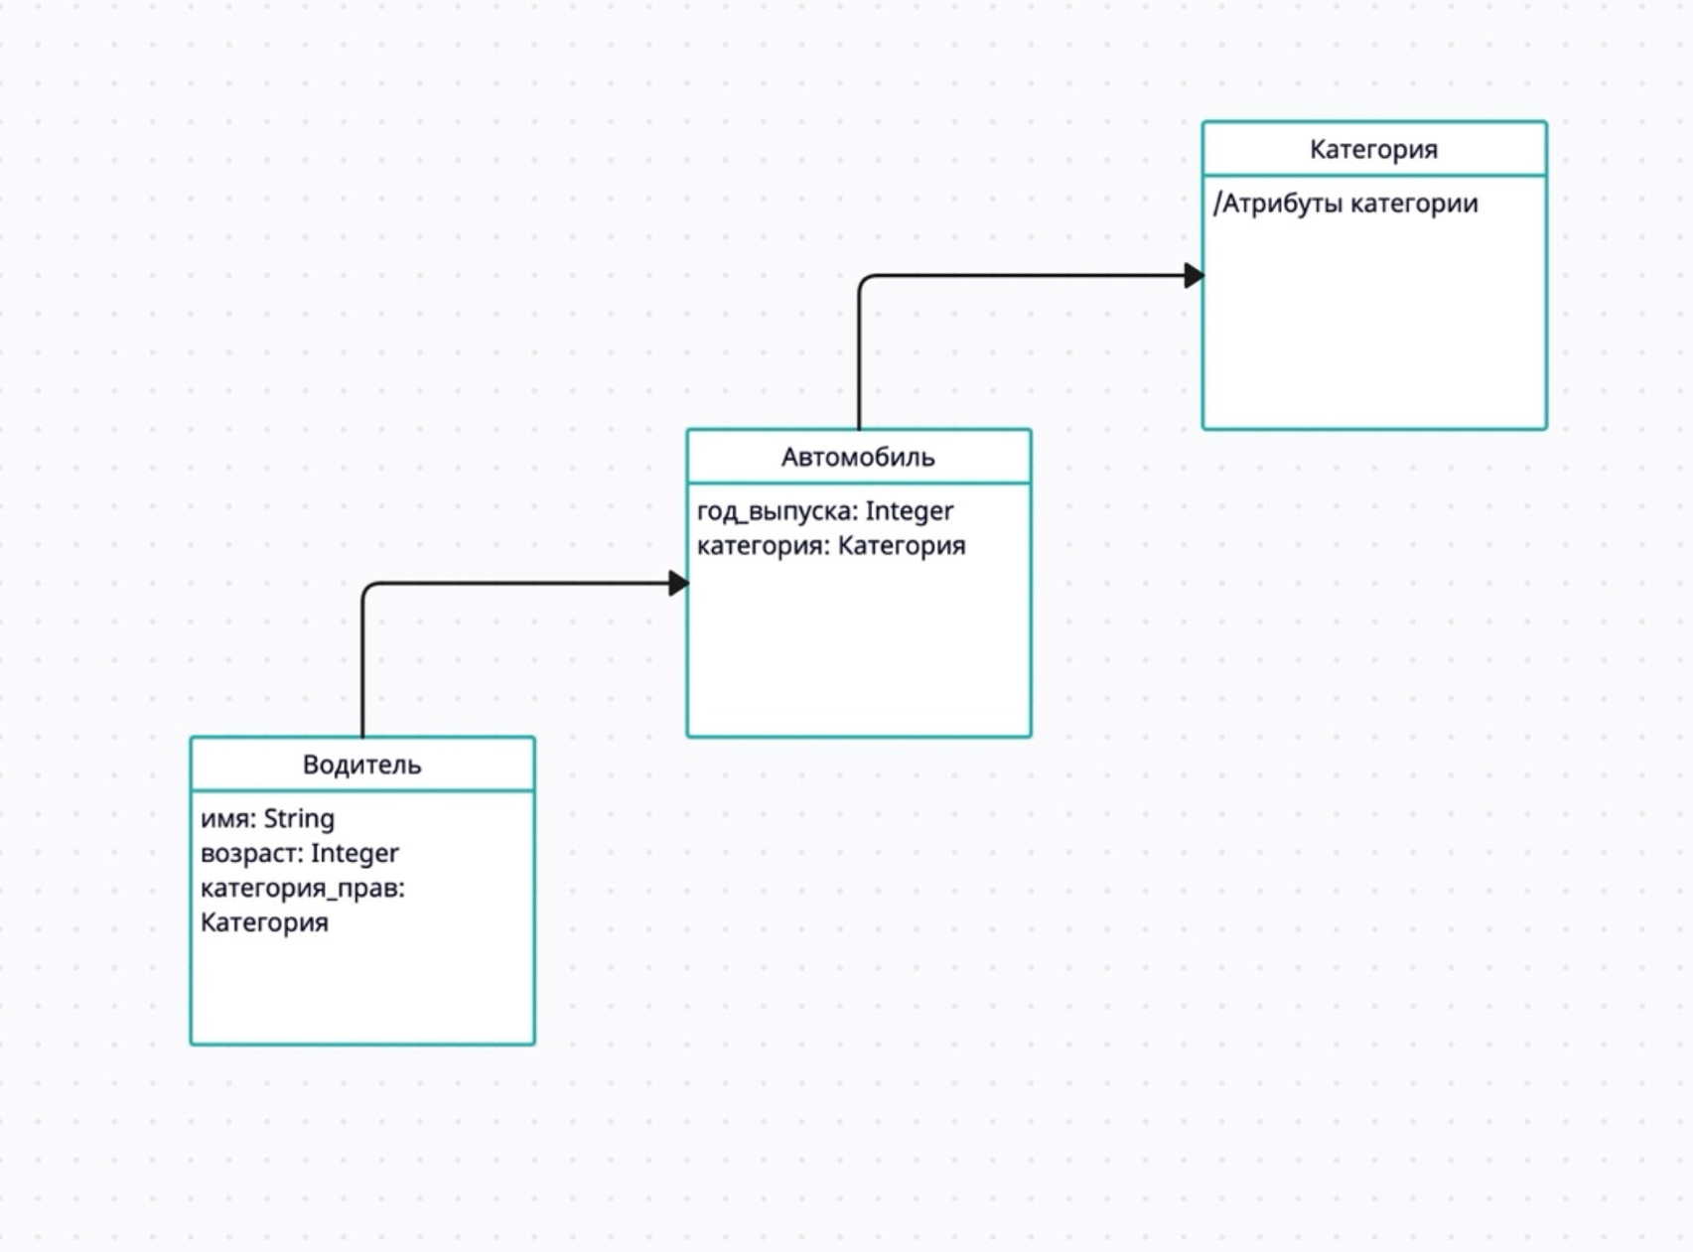
1 | Приведите пример супертипа сущности, не имеющего собственных экземпляров.
Примером абстрактного супертипа сущности может быть класс "Фигура". Этот класс может содержать общие свойства и методы для всех видов фигур, таких как круг, квадрат, треугольник и т. д., но сам по себе не представлять конкретную фигуру. Классы-наследники, такие как "Круг" или "Квадрат", будут представлять конкретные виды фигур и иметь собственные экземпляры.

2 | Мобильный телефон может находится во взаимоисключающих связях с магазином, если он еще не продан, с пользователем,
 | если он уже куплен, и с сервисом, если он поломан и сдан в ремонт. Как избавиться от взаимоисключающих связей
 | при проектировании БД , хранящей информацию об экземплярах сущности "мобильный телефон"?
Для устранения противоречий при проектировании базы данных необходимо ввести три подтипа супертипа сущности "мобильный телефон": "телефон в продаже", "купленный телефон" и "сломанный телефон".

3 | Составьте диаграмму прецедентов для своего проекта. Дополните ею документацию.

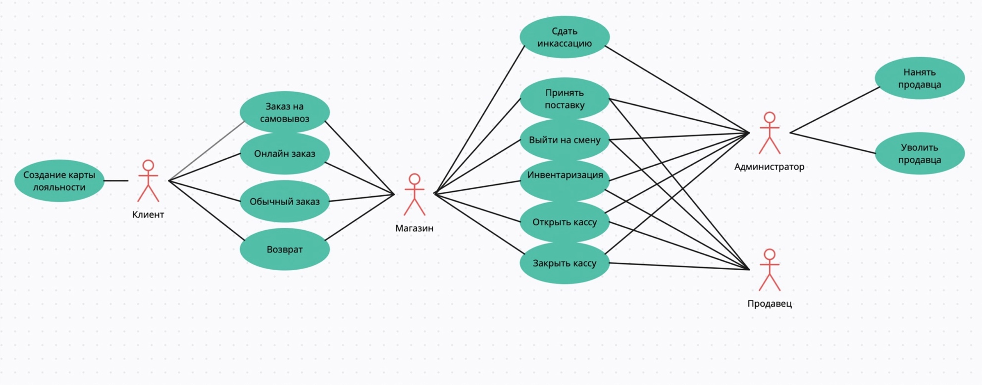

4 | Маша работает в отделе разработки в Департаменте ИТ, в котором также есть отдел тестирования и отдел поддержки. В компании, где работает Маша всего 4 департамента:
 | ИТ, финансы, кадры и маркетинг. Постройте диаграмму объектов для компании, в которой работает Маша.
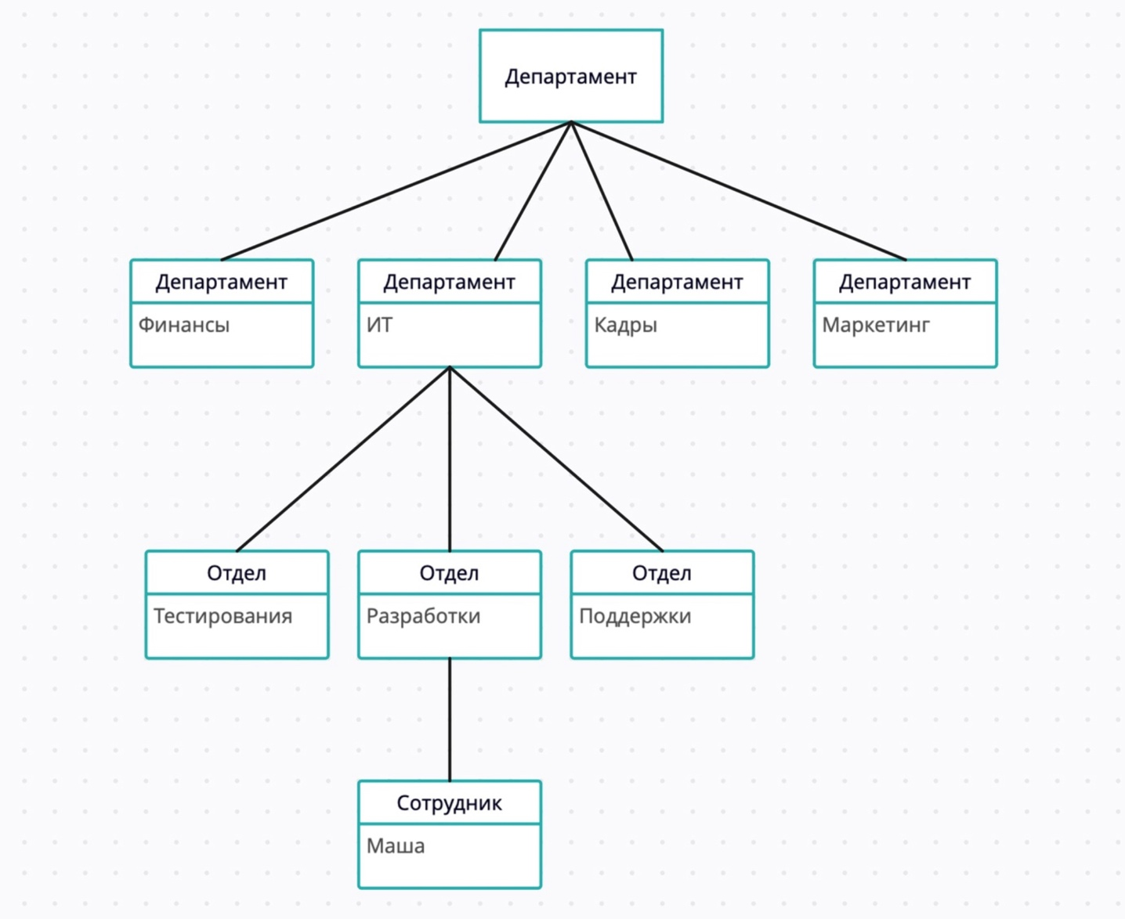

5 | Постройте диаграмы последовательностей и взаимодействия для кофемолки.
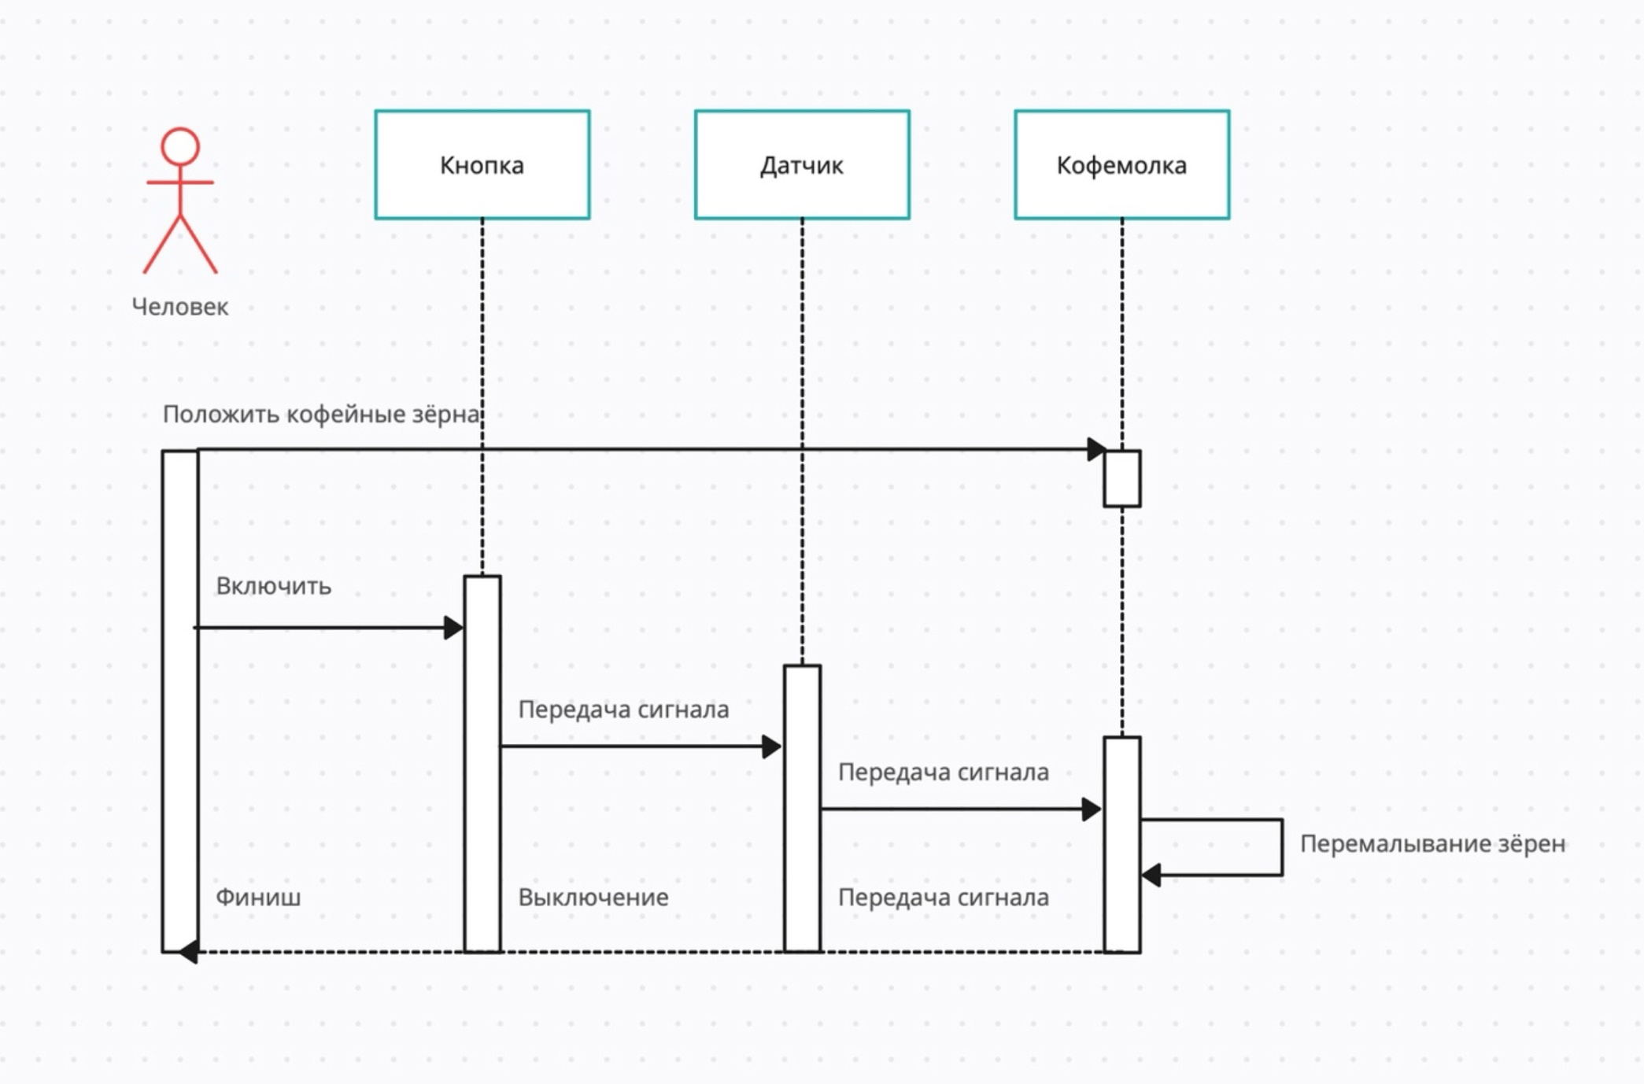

6 | Постройте диаграмму состояния для сдачи на водительские права.
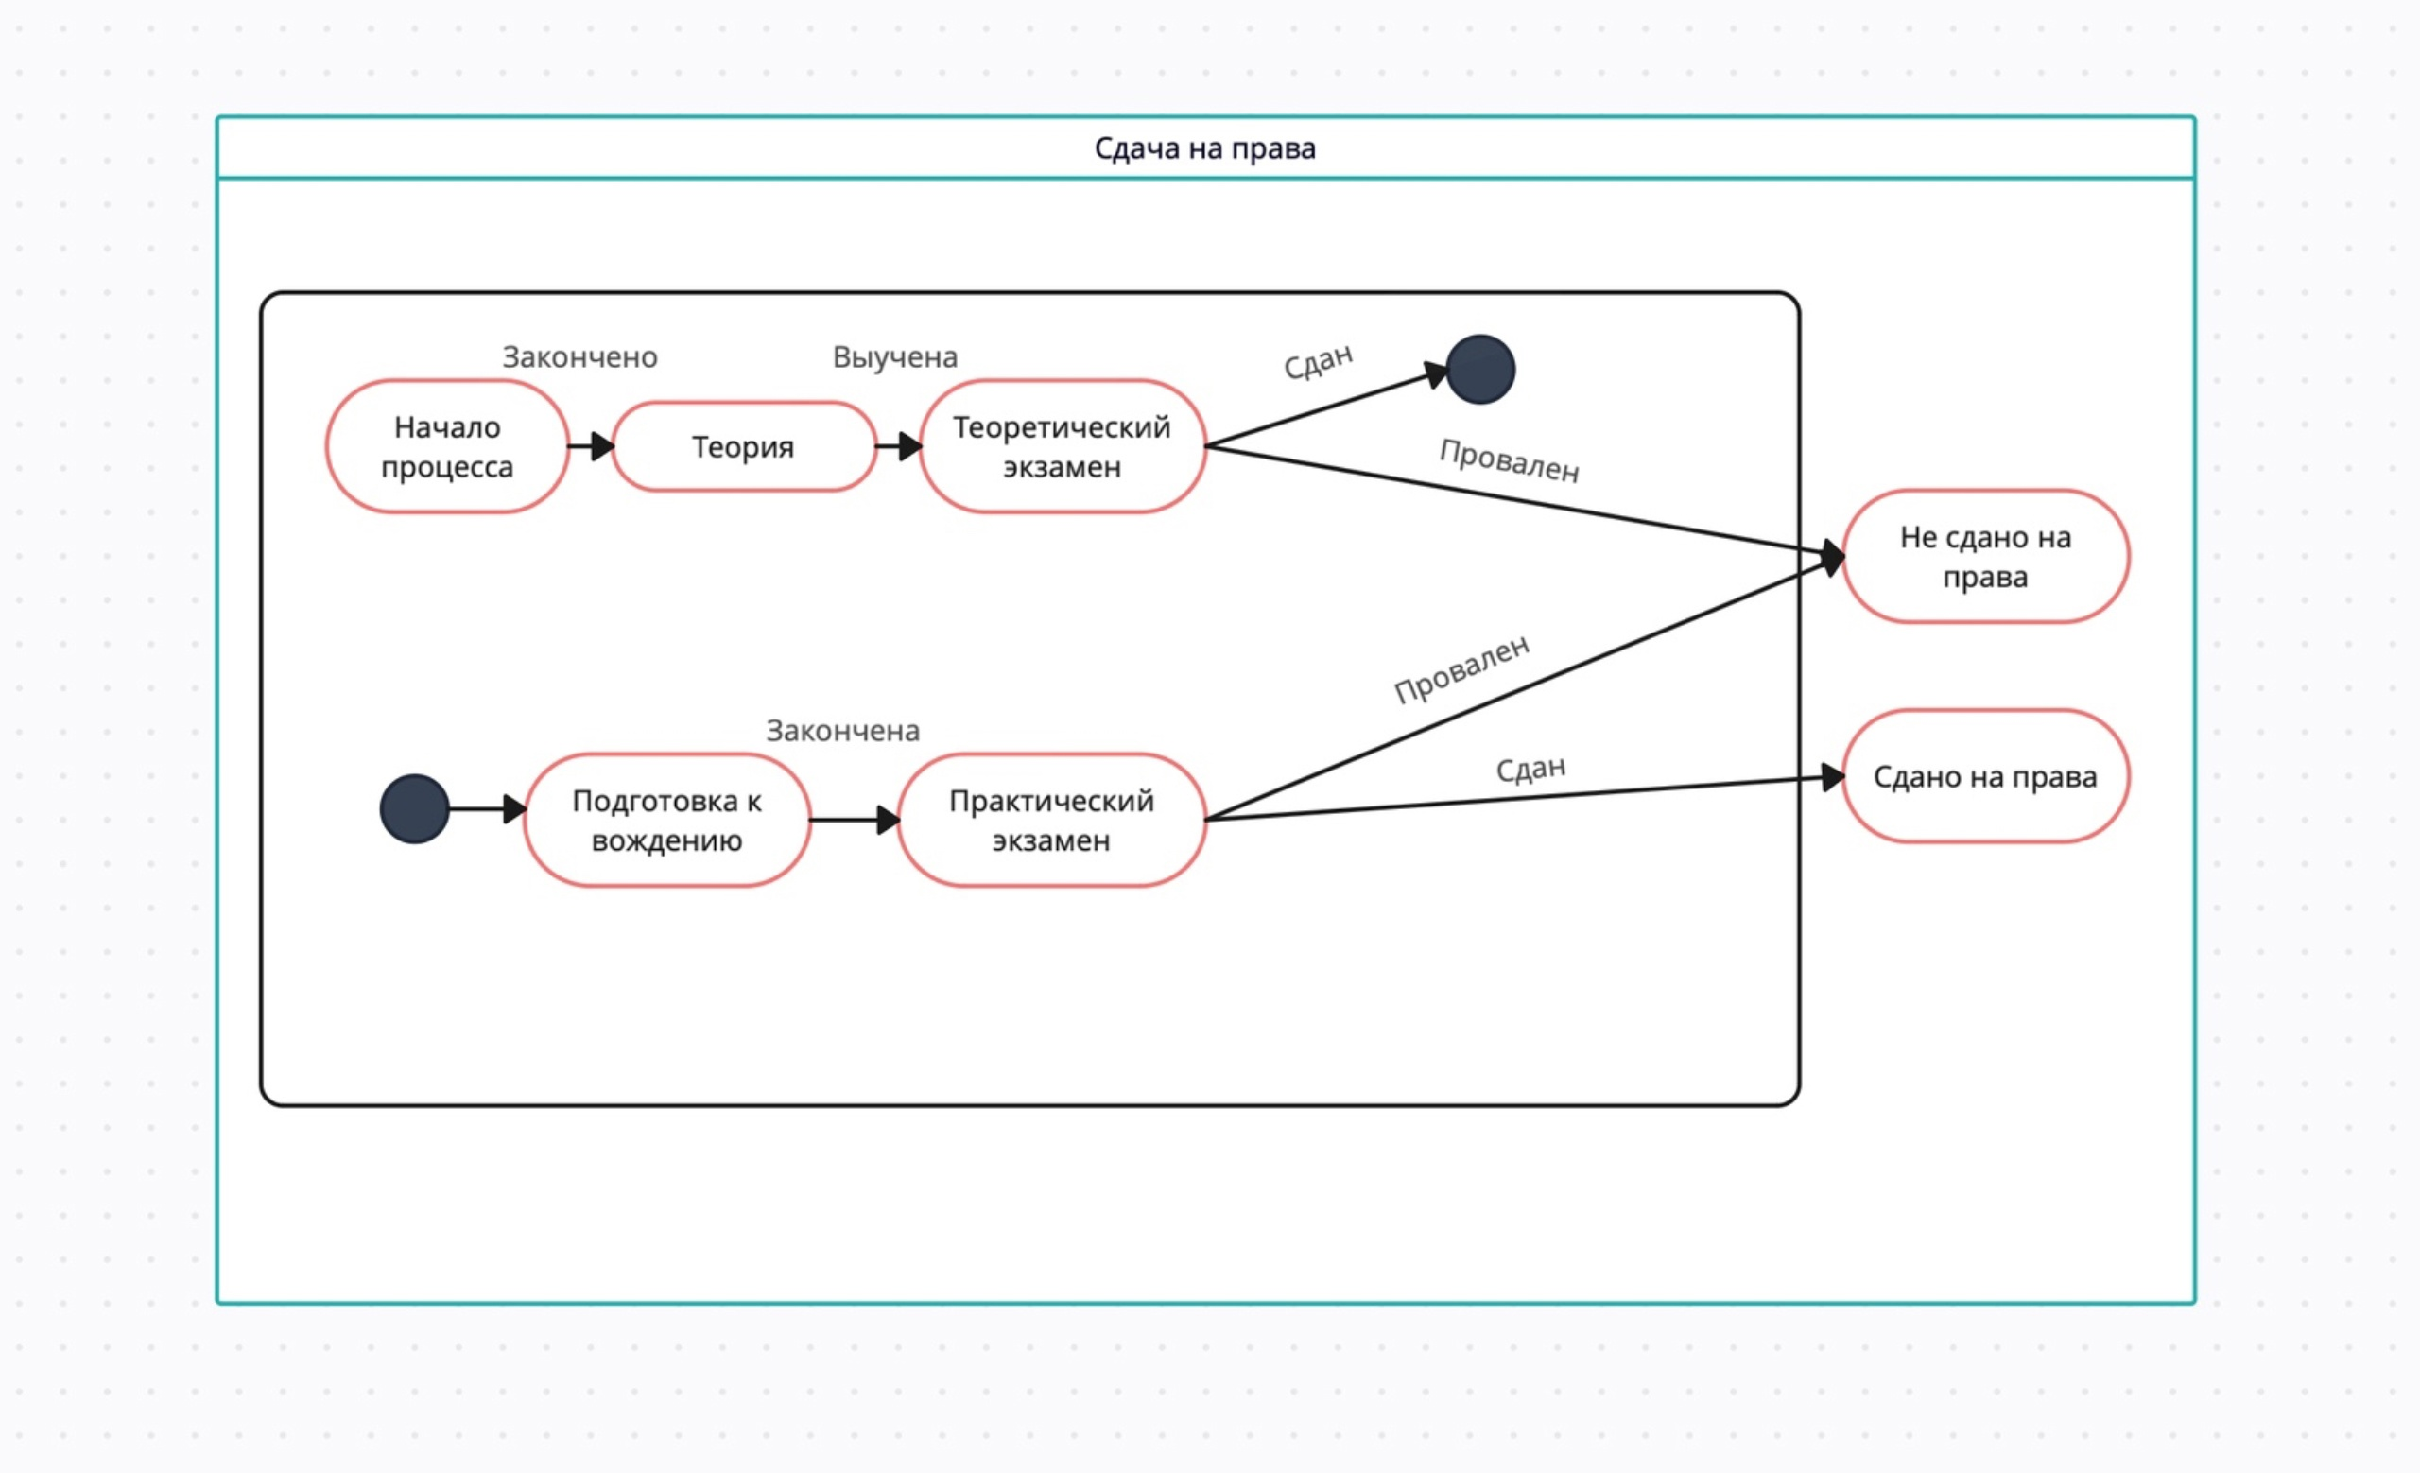

7 | Постройте диаграму активности для покупок продуктов в супермаркете по списку. Предусмотрите хотя бы два действия в параллель на каком-нибудь этапе.
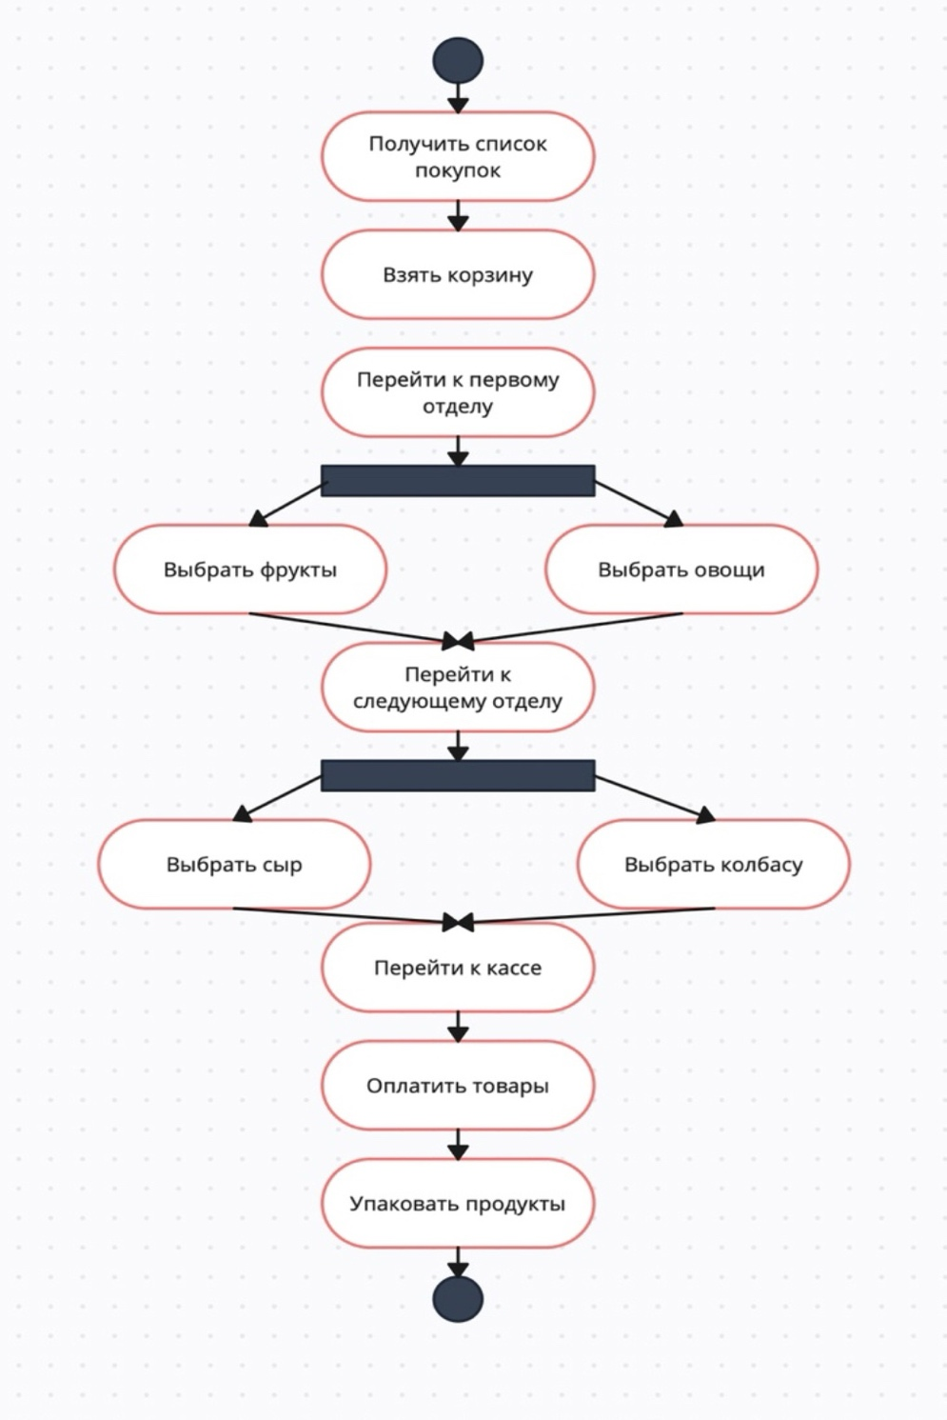

8 | Маша открыла бюро гадания Таро. У нее есть две штатные гадальщицы и 5 онлайн гаданий. Придумайте диаграмму классов для хранения информации о Машином бюро.
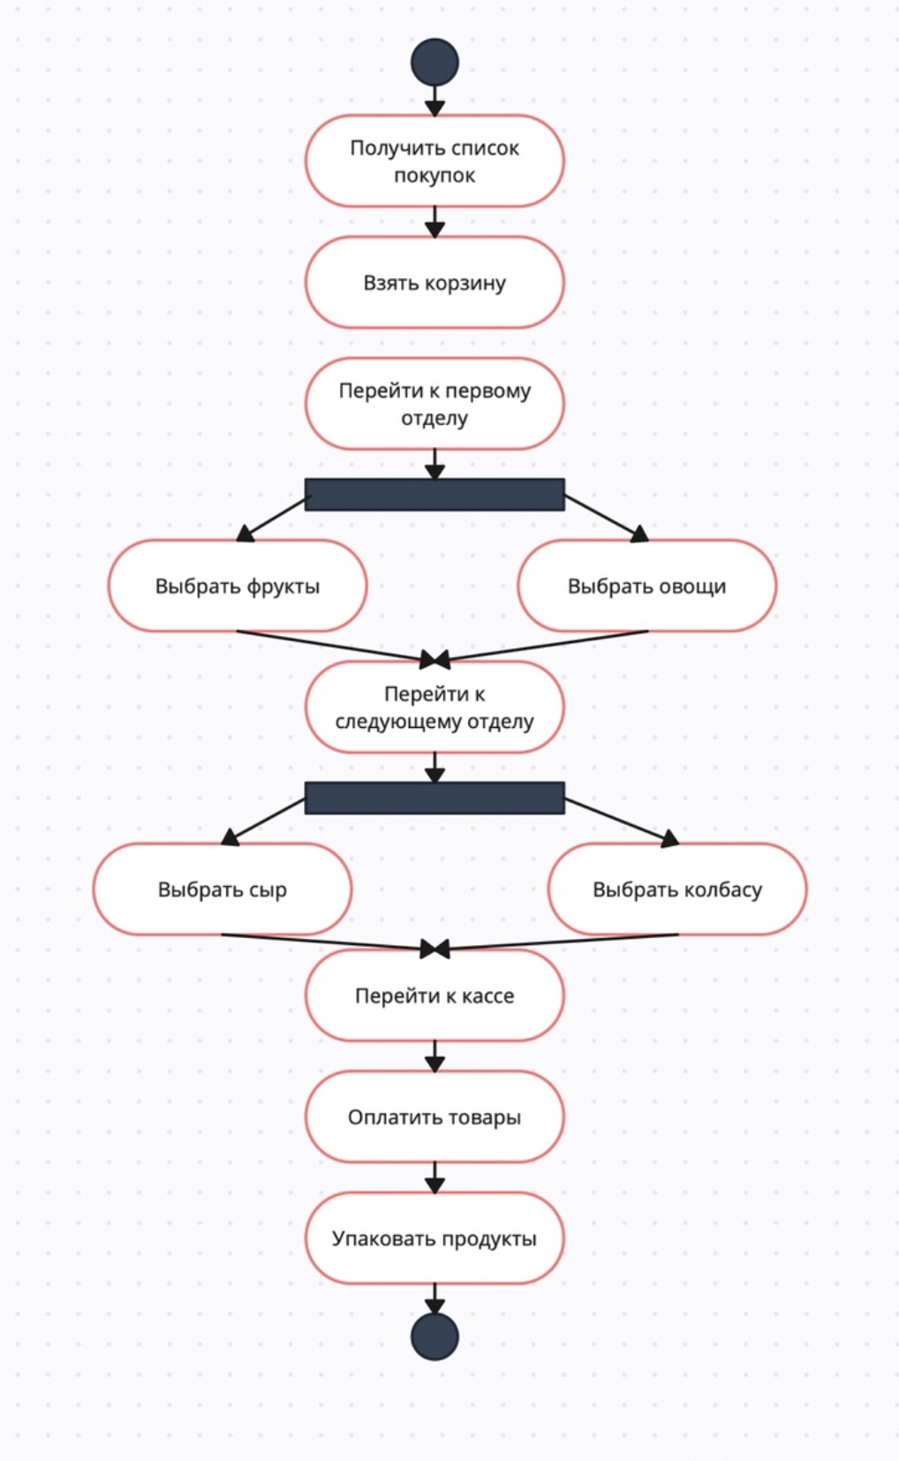

9 | Пусть дана диаграмма классов для водителей автомобилей и транспортных средств.
 | Напишите на языке OCL условие того, что водителю не может быть меньше 18 лет. Также напишите условие того, что автомобиль не может быть старше 30 лет.

 | 1. Условие для возраста водителя не менее 18 лет:

 | context Водитель
 | inv: self.возраст >= 18

 | 2. Условие для возраста автомобиля не более 30 лет (предполагается, что у автомобиля есть атрибут "год выпуска"):

 | context Автомобиль
 | inv: self.год_выпуска >= (Текущий_год - 30)

10 | Для предыдущей задачи перестройте диаграмму классов так, чтобы можно было написать условие того, что категория ТС должна соответствать категории прав.
 | Напишите это условие на OCL.

 | context Водитель
 | inv КатегорияПравСоответствуетКатегорииТранспортногоСредства:
 | self.категория_прав = self.транспортное_средство.категория

